クラス全体
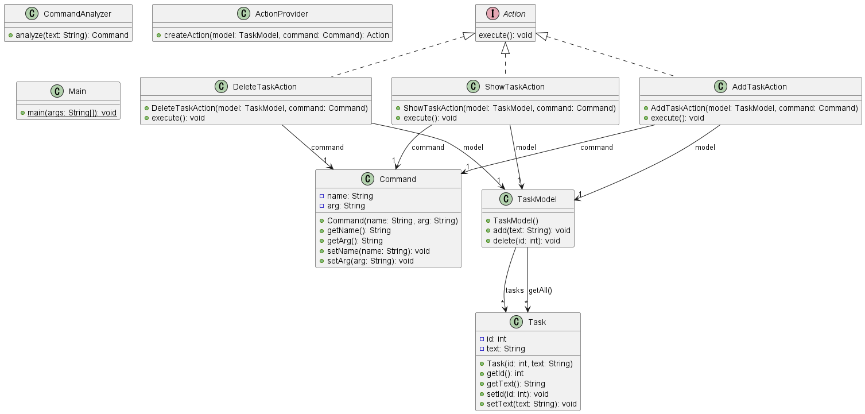
全体のクラス図

publicクラス説明書
ActionProvider |  | AddTaskAction |  | Command |  | CommandAnalyzer
 | ActionProvider.java |  | AddTaskAction.java |  | Command.java |  | CommandAnalyzer.java
クラス名 | ActionProvider | クラス名 | AddTaskAction | クラス名 | Command | クラス名 | CommandAnalyzer

ファイル名 | ActionProvider.java | ファイル名 | AddTaskAction.java | ファイル名 | Command.java | ファイル名 | CommandAnalyzer.java

説明 | Commandオブジェクトに対し適切なActoinを選定する | 説明 | タスクを追加する | 説明 | CommandAnalyzerクラスでチェックして文字列をコマンドオブジェクトに変換する | 説明 | ユーザーが入力したコマンドをチェックする

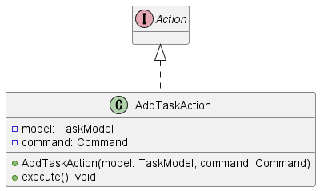
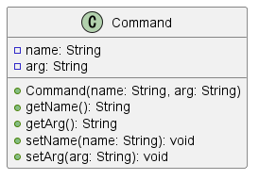
クラス図 |  | クラス図 |  | クラス図 |  | クラス図


DeleteTaskAction |  | ShowTaskAction |  | Task |  | TaskModel
 | DeleteTaskAction.java |  | ShowTaskAction.java |  | Task.java |  | TaskModel.java
クラス名 | DeleteTaskAction | クラス名 | ShowTaskAction | クラス名 | Task | クラス名 | TaskModel

ファイル名 | DeleteTaskAction.java | ファイル名 | ShowTaskAction .java | ファイル名 | Task .java | ファイル名 | TaskModel

説明 | 登録したタスクを削除する | 説明 | 登録したタスク一覧を表示させる | 説明 | タスクを格納する | 説明 | 各タスクの具体的な処理を記載する

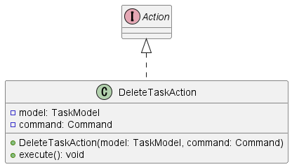

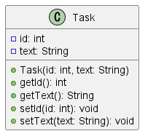
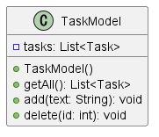
クラス図 |  | クラス図 |  | クラス図 |  | クラス図

publicインタフェース説明書
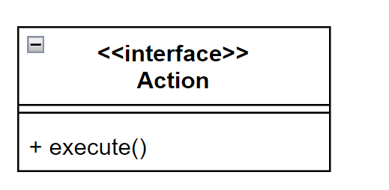
Action
 | Actoin.java
クラス図

